상품제안서
매화수골드 수저 2P(오동나무함+보자기포장) | 상품코드: S43593

 |  |  |  |  |  |  | 02-713-8555 | www.synergygift.co.kr
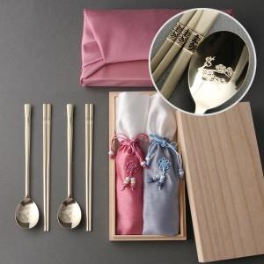

【상세/제작정보】

【인쇄/포장옵션】 | 레이저 / 홑보자기

【공급단가】 | 수량 | 30~ | 100~ | 300~ | 500~ | 1,000~
*VAT별도 | 단가 | 24,200원 | 22,700원 | 21,700원 | 21,300원 | 20,900원

【상품 URL】 | https://www.synergygift.co.kr:443/src/goods_detail.php?gdno=43593

